关系图
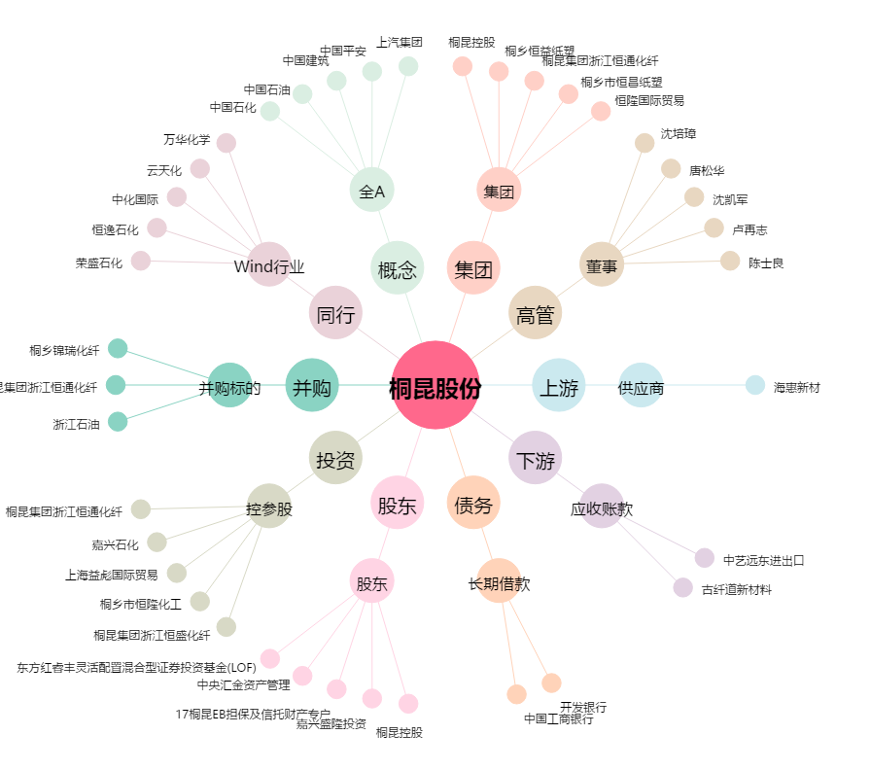
桐昆股份[601233.SH] - 关系概览图

